마커
사용방법
1. 옵션 및 속성값을 NaverMapContainer에 props로 전송

지원기능
1. mapZoomSize
- 기능 : 원하는 지도크기를 설정할 수 있다

- 형태
mapZoomSize: ""

ex) mapZoomSize: "16"

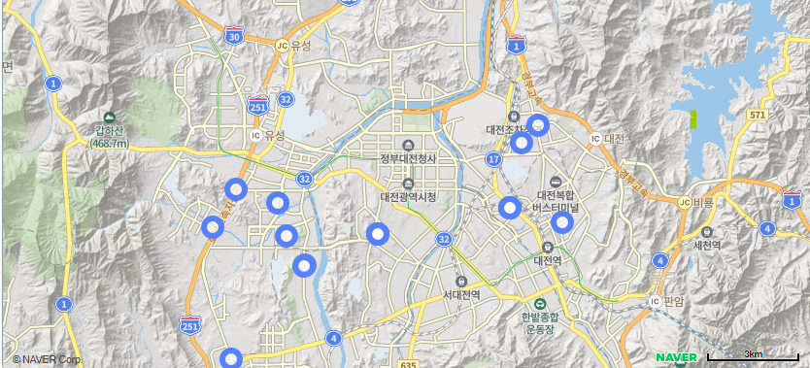
2. marker 표출
-기능 : data를 기반으로 key를 PK로 갖는 마커를 지도위에 생성

-형태(모든 속성값 필수입력)
fnMarker : {
key : "", // 마커 key 컬럼 지정 => PK의 역할
coord : {lon : "", lat : ""}, // 마커 좌표(위도, 경도) 컬럼 지정
data : [] // 마커 데이터
},

ex) fnMarker : {
key : "nodeId",
coord : {lon : "lon", lat : "lat"},
data : [
{
"nodeId" : "3140013700",
"lon" : 127.5325581,
"lat" : 35.99196044
},
...
]
}
new navermaps.LatLng([35.99196044, 127.5325581])위치에 nodeId의 값을 PK로 가진 마커 생성

3. marker 관련 이벤트 함수
-기능 : 지도에 표출된 마커 중 data와 동일한 데이터를 가진 마커에 이벤트처리

-형태
fnMarkerEvt : {
type : "", //이벤트 타입 지정 (필수)
data : [] //이벤트 실행할 데이터 (선택)
}

-type 종류
ADD : 지도에서 클릭한 위치에 추가마커를 생성한다.
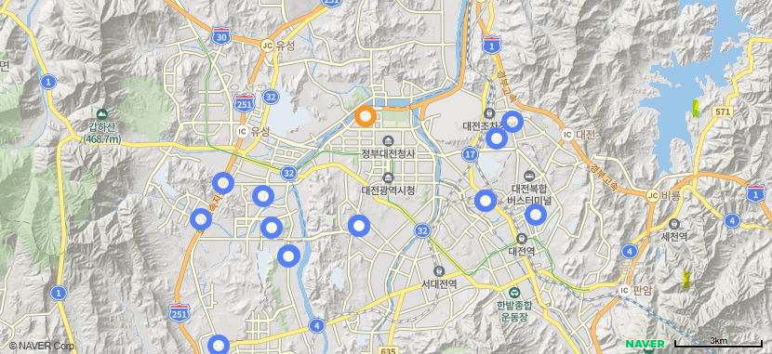

EDIT : 지도에서 클릭한 위치에 편집마커를 생성한다.
=> SELECT 데이터가 존재해야지만 정상작동, 주석처리된 부분을 푼다면 편집마커 생성시 선택마커 지도에서 지워짐
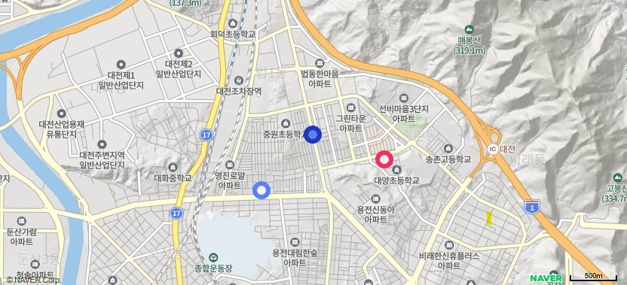

SELECT : data와 동일한 데이터를 가진 마커를 선택마커로 변경하고 해당 마커의 위치로 지도 이동
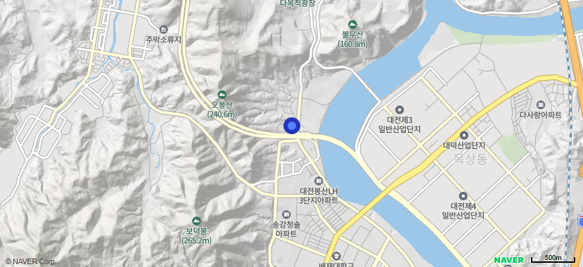

CANCEL : 지도 위의 선택, 추가, 편집마커 초기화 및 이벤트 초기화

RELOAD : 지도 위의 선택, 추가, 편집마커 초기화 및 이벤트 초기화

링크
3. polyLine 표출함수
-기능 : data의 vtx데이터를 기반으로 key를 PK로 갖는 회색 폴리라인을 지도위에 생성

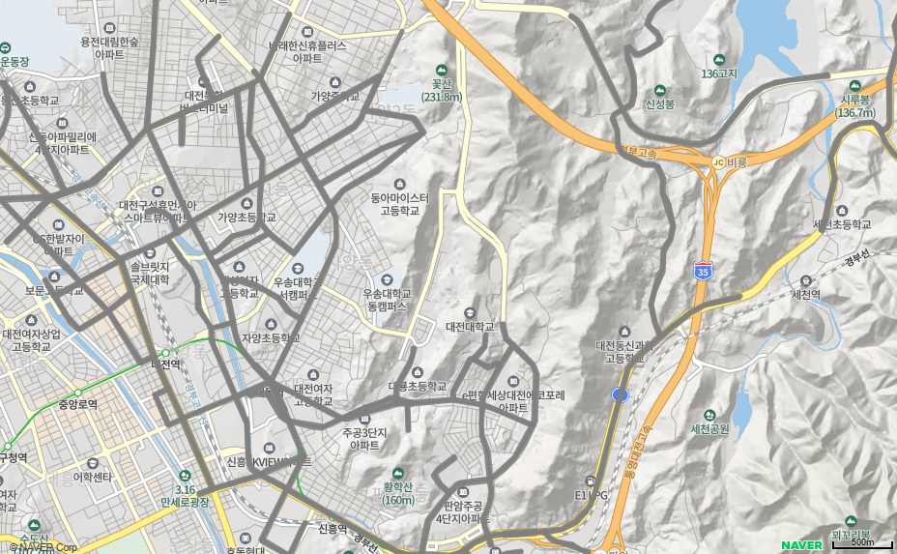
-형태(모든 속성값 필수입력)
fnPolyLine : {
key : "", // 폴리라인 key 컬럼 지정 => PK의 역할
data : [], // 폴리라인 데이터
vtx : 'linkVtx' // vtx값이 들어있는 컬럼값 지정
},

ex) fnPolyLine : {
key : "linkId",
data : [
{
"linkId": "1830000301",
"linkVtx": [
[
127.4507049,
36.20007193
],
[
127.4503577,
36.20029
],
[
127.4493091,
36.20086143
],
[
127.4489228,
36.20101687
],
[
127.4487666,
36.20112509
]
]
},
...
],
vtx : 'linkVtx'
}

linkVtx를 기반으로 linkId 값을 PK로 가진 회색 폴리라인 생성

-참고사항
linkVtx의 경우 데이터 형태가 [lon, lat]이여야한다.

4. polyLine 관련 이벤트 함수
-기능 : data와 동일한 데이터를 가진 폴리라인에 이벤트처리
참고) 수정기능 사용시 네이버지도 &submodules=drawing 추가 필수

-형태
fnPolyLineEvt : {
type : "", //이벤트 타입 지정 (필수)
data : [] //이벤트 실행할 데이터 (선택)
}

-type 종류
SELECT : data와 동일한 데이터를 가진 빨간색 폴리라인을 지도 위에 생성한다.
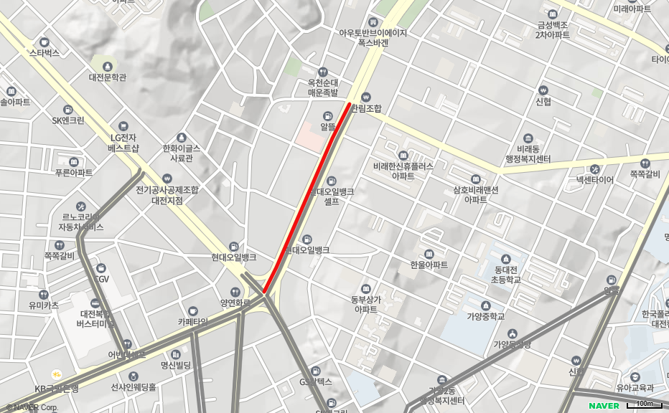

EDIT : 선택된 폴리라인을 편집 할 수 있게 된다.
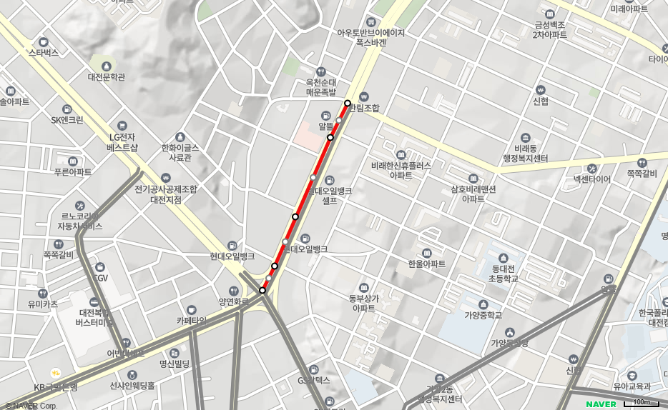

CANCEL : 지도 위의 모든 폴리라인 및 이벤트 초기화

